Sheet1
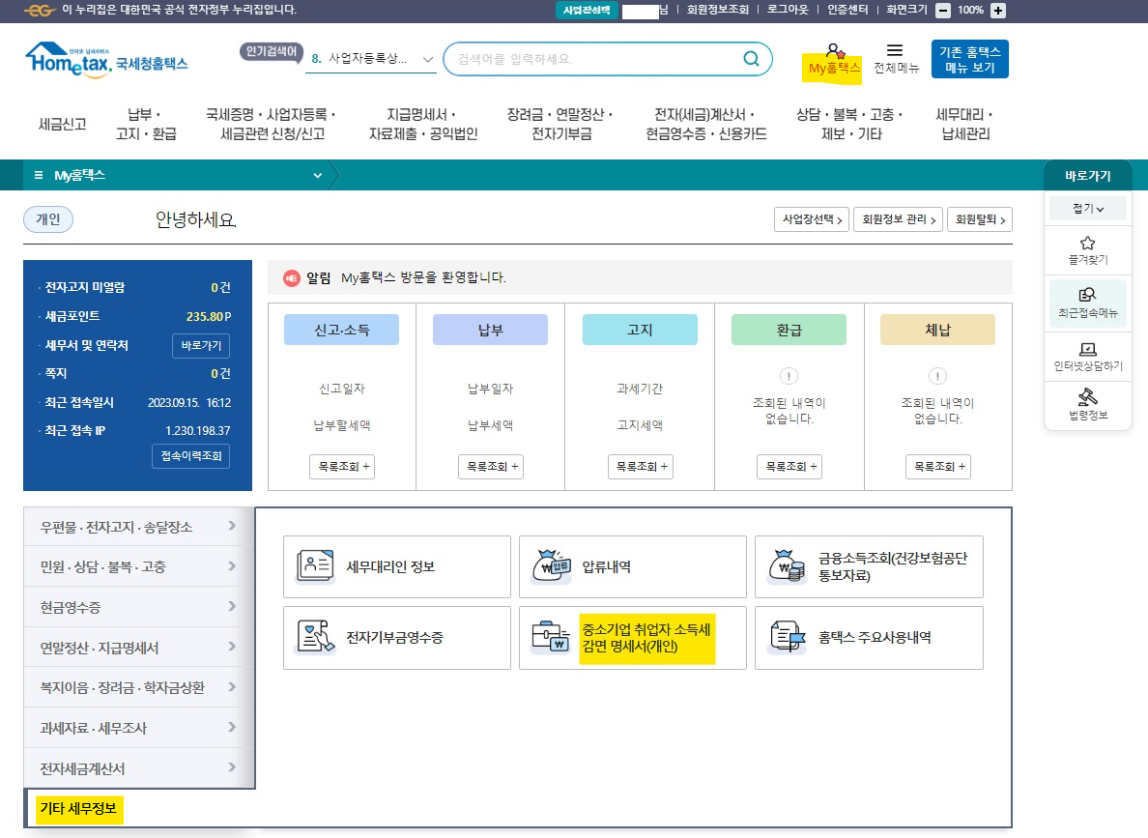
성명 | 생년월일 (YYYY-MM-DD) | 입사일 (YYYY-MM-DD) | 군입대 (YYYY-MM-DD) | 군제대 (YYYY-MM-DD) | ⑤취업시연령 | 군복무기간 | 적용 연령 (군복무차감시연령) | 대상여부
 |  |  |  |  | 0년 0개월 1일 | 0년 0개월 1일 | 0년 0개월 1일 | #VALUE!
 |  |  |  |  | 0년 0개월 1일 | 0년 0개월 1일 | 0년 0개월 1일 | #VALUE!
 |  |  |  |  | 0년 0개월 1일 | 0년 0개월 1일 | 0년 0개월 1일 | #VALUE!
 |  |  |  |  | 0년 0개월 1일 | 0년 0개월 1일 | 0년 0개월 1일 | #VALUE!
 |  |  |  |  | 0년 0개월 1일 | 0년 0개월 1일 | 0년 0개월 1일 | #VALUE!

** 기본적으로 생년월일과 입사일인 필수 입력해 주세요.
** 여성 및 군면제이신 분들은 군 입/제대는 공란으로 비워두시면 됩니다.
** 대상여부는 대상자일시 Y 표시. 그렇지 않을 시 N 으로 표시됨

★ 전근무지 감면 내역 확인방법
홈텍스 : | www.hometax.go.kr

홈텍스에 본인 공인인증서로 로그인 하여 ① 홈텍스 -> ② My 홈텍스 ->③기타세무정보->④중소기업 취업자 소득세감면 명세서(개인)

